Sheet1
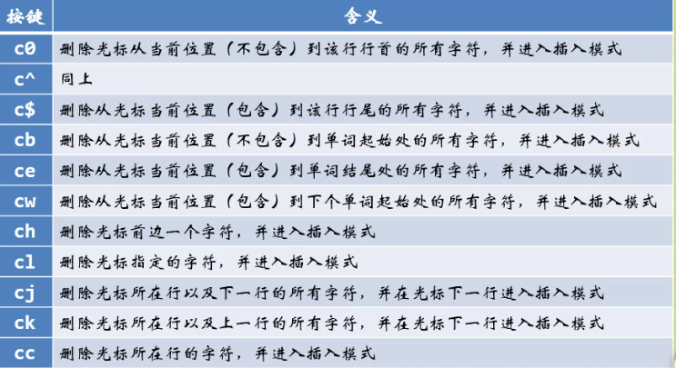
模式切换：
普通模式：可以进行光标的移动
插入模式(按ESC退出该模式)：
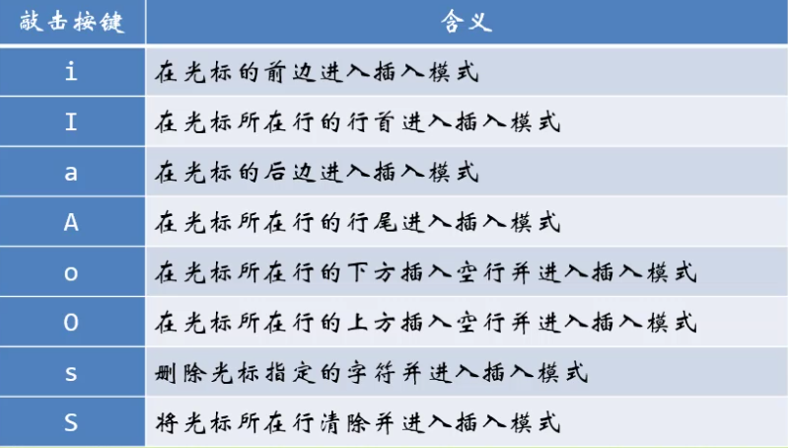

vim的撤销和恢复：
u：撤销操作
ctrl+r:恢复操作(undo)
U：撤销对整行的修改

vim的退出：
1.按：号加 q!表示不保存修改退出(强制退出)
2.按SHIF键加zz表示保存退出
3.按：号加 wq为保存退出

光标的移动：
h：左 | j：下 | k：上 | l：右
3h:左移动3格 |  | 4k:向上移动2行
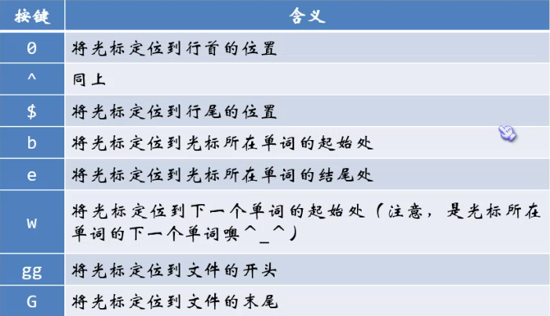

 |  |  |  | 跟单词有关的移动

vim删除字符：
该模式并没有真正删除，而是将删除的状态保存在机器的缓存中，相当于剪切操作
在普通模式下按x可以删除单一字符
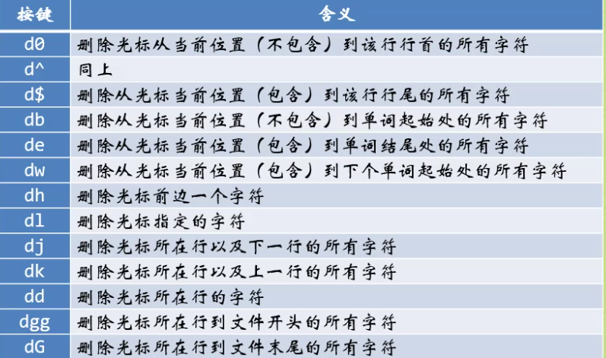

d + 数字+移动符=删除多个(数字)的范围

如果剪贴板中的内容为整行，p命令将在光标的下一行进行粘贴
如果剪贴板中的内容为局部字符串，p命令将在光标后行进行粘贴
vim粘贴字符：
p:将剪贴板中的内容粘贴到光标之后
U:将剪贴板的内容粘贴到光标之前

vim复制字符：
y:表示复制，用法与d命令相同

vim替换字符：
r:替换光标所在的单个字符，先移动到要替换的字符，按r键，再输入新字符完成替换操作

[3]r a:表示替换光标中的单字符并连续填充3次

R：进入替换模式，可以替换多个字符串，使用退格键可以回到替换前的字符。

vim修改命令：
修改命令会进入插入模式：修改=删除+插入模式

